【様式１】地域連携活動実施状況報告書
様式１
 |  |  |  |  |  |  | 年 |  | 月 | 日

就労継続支援Ａ型事業所における地域連携活動実施状況報告書

事業所名 |  | （株）プリマステラ |  | 事業所番号 |  | 28106014131
住 所 |  | 神戸市長田区神楽町2丁目3-1第一丸鹿ビル3階 |  | 管理者名 |  | 河村裕子
電話番号 |  | 078（647）5255 |  | 対象年度 |  | R4年4月～R5年3月

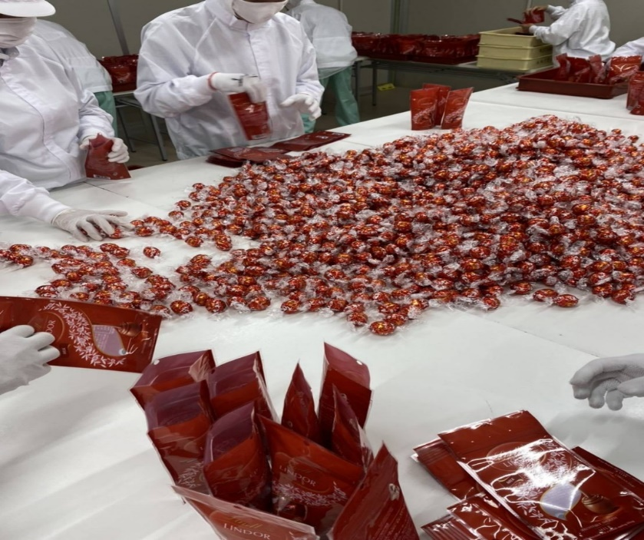
地域連携活動の概要
＜活動内容＞ |  |  |  | ＜活動の様子＞

 | 活動場所:長田区細田町4丁目1-7細田ビル3階 |  |  |  | 活動の様子の写真
 | 実施日程：R4年4月～R5年3月 |  |  |  | 成果物の写真
 | 実施した生産活動・施設外就労の概要 |  |  |  | 活動内容の追加コメント
 | 菓子類検品、袋詰め等。一般就労の方と共に作業する。
 | 利用者数 15人
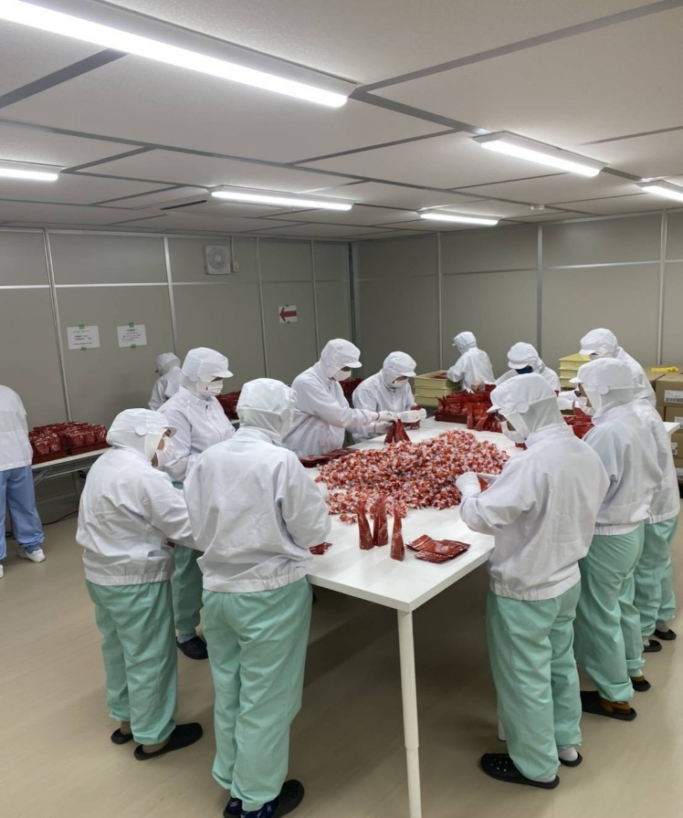
＜目的＞
 | 一般就労されている方と同じ環境で働くことで
 | 就労する上でのルールやマナーを守ること。
 | 挨拶やその場に合った言葉遣いなど体感し
 | 学ぶことが出来る。
 | 一般就労への意欲を高める。

＜成果＞
 | 施設外就労を通じて様々な刺激を受け個々の作業に
 | 向き合う姿勢に変化が見られた。
 | 施設内とは違う緊張感があり作業手順などを意識し |  |  |  |  |  | チョコレートと袋の両方を検品し
 | 利用者同士が協力しながら進めることが出来る様に |  |  |  |  |  | 破れや変形等ないか確認しながら
 | なった。その反面一般の方と同じところにいる緊張感が |  |  |  |  |  | 5個ずつ袋詰めする。
 | ストレスになる事もあることが課題と考えられる。

連携先の企業等の意見または評価

 | 徐々に作業段取りなどを考え自ら動くことが出来る様利用者が増えた。
 | 様々な作業があるが慎重にしようという姿勢が見られる様になった。
 | それに伴い完成数量も増え、繁忙期に向けての信頼感が出来た。と評価を頂く。
 | 今後の課題としては、繁忙期に備え少しずつスピードが上がる様全体的な
 | 作業レベルをあげることが考えられる。

連携先企業名 |  |  | 株式会社 アルバ |  |  | 担当者名 |  | 新郷

